Urbanität
Verstädterungsgrad österreichischer Gemeinden
Quelle: Europäische Kommission, Kartographie: Statistik Austria.

Mit dem Verstädterungsgrad, im nationalen Bildungsbericht auch Grad der Urbanisierung genannt, hat die Generaldirektion Regionalpolitik und Stadtentwicklung der Europäischen Kommission eine Charakterisierung von Verwaltungseinheiten (LAU2) nach Besiedelungsdichte geschaffen (Europäische Kommission, 2016c). In Österreich erfolgt diese Charakterisierung auf Ebene der Gemeinden. Abhängig vom Anteil der Bevölkerung in städtischen Ballungsgebieten und städtischen Zentren werden die Verwaltungseinheiten drei Gebietstypen zugeordnet:
 | Charakterisierung | Typische Siedlungsstruktur | Bezeichnung im NBB
 | dicht besiedelte Gebiete | Städte | dicht besiedelt
 | Gebiete mit mittlerer Bevölkerungsdichte | Kleinere Städte und Vororte | mittel besiedelt
 | dünn besiedelte Gebiete | Ländliche Gebiete | dünn besiedelt

Im Jahr 2011 wurde die Methode der Zuordnung reformiert*, zur vergleichenden Illustration siehe die folgenden beiden Abbildungen. Im Nationalen Bildungsbericht kommen abhängig von der zugrundeliegenden Studie sowohl die Typisierung nach älterer als auch nach neuerer Methode vor: Die im Bericht verwendeten Studien zur Überprüfung der Bildungsstandards BIST-Ü verwenden die ältere Zuordnung, die von der Europäischen Kommission bis zum Jahr 2011 eingesetzt wurde. Schulstatistik sowie abgestimmte Erwerbsstatistik aus dem Jahr 2013/14 beruhen auf der neueren Zuordnung, die von der Europäischen Kommission seit dem Jahr 2012 genutzt wird.

Anmerkung: * Bis ins Jahr 2011 wurden zusammenhängende Verwaltungseinheiten abhängig von Bevölkerungsdichte und benachbarten Gebieten den drei Gebietstypen zugeordnet. Details zum Vorgehen bis 2011 siehe bei der Europäischen Kommission (2010, S. 137) unter DEGURBA. Im Jahr 2011 hat die Europäsiche Kommission die Methode der Zuordnung reformiert. Seither werden zunächst 1 km² großen Rasterzellen drei Kategorien zugeordnet. Für die Zuordnung der (unterschiedlich großen) Verwaltungseinheiten zu den drei Gebietstypen ist im nächsten Schritt der vorwiegende Typ von Rasterzellen ausschlaggebend. So werden Verzerrungen aufgrund unterschiedlich großer Verwaltungseinheiten verringert. Details zur Zuordnung und zur Anpassung der Methode im Jahr 2011 finden sich auf der Internetpräsenz der Europäischen Kommission (2016b), ebenso die Zuordnung der Verwaltungseinheiten in der EU nach neuerem Vorgehen (Europäische Kommission, 2016a). Zuordnung und Karten für Österreich finden sich bei Statistik Austria (2016).

Literatur
Europäische Kommission (2010, September). EU Labour force survey. Explanatory notes. Zugriff am 26.04.2016 unter
 | http://ec.europa.eu/eurostat/documents/1978984/6037342/EU-LFS-explanatory-notes-from-2011-onwards.pdf
Europäische Kommission (2016a). Correspondence table Degree of Urbanisation (DEGURBA) - Local Administrative Units. Zugriff am 26.04.2016 unter
 | http://ec.europa.eu/eurostat/ramon/miscellaneous/index.cfm?TargetUrl=DSP_DEGURBA
Europäische Kommission (2016b). Verstädterungsgrad: Methodologie. Zugriff am 26.04.2016 unter
 | http://ec.europa.eu/eurostat/de/web/degree-of-urbanisation/methodology
Europäische Kommission (2016c). Verstädterungsgrad: Übersicht. Zugriff am 26.04.2016 unter
 | http://ec.europa.eu/eurostat/de/web/degree-of-urbanisation/overview
Statistik Austria (2016, 19. April). Regionale Gliederungen: Stadt-Land. Zugriff am 26.04.2016 unter
 | http://statistik.at/web_de/klassifikationen/regionale_gliederungen/stadt_land/index.html

Verstädterungsgrad österreichischer Gemeinden (gemäß Zuordnungsmethode ab 2012)
Abbildungen B2.a, C1.g, C1.h
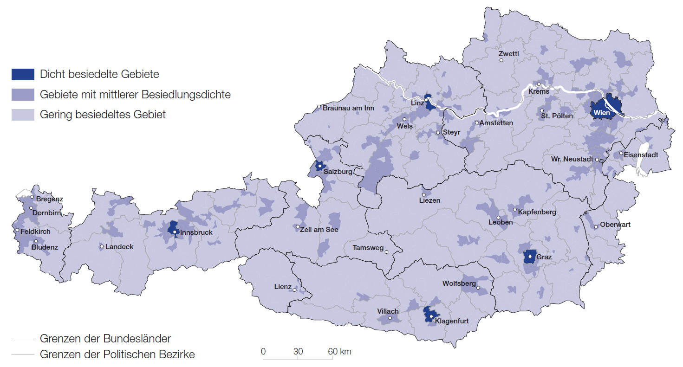

Quelle: Europäische Kommission 2013, Kartographie: Statistik Austria.
Erstellt am 01.01.2013.

Verstädterungsgrad österreichischer Gemeinden (gemäß Zuordnungsmethode bis 2011)
Abbildungen C1.n, C4.a, D4.a, D4.c, D5.a, D5.c, D5.d, D5.f, D5.g; Tabelle C7.a

Quelle: Europäische Kommission 2011, Kartographie: Statistik Austria.
Erstellt am 19.04.2016.

